НГ пешка
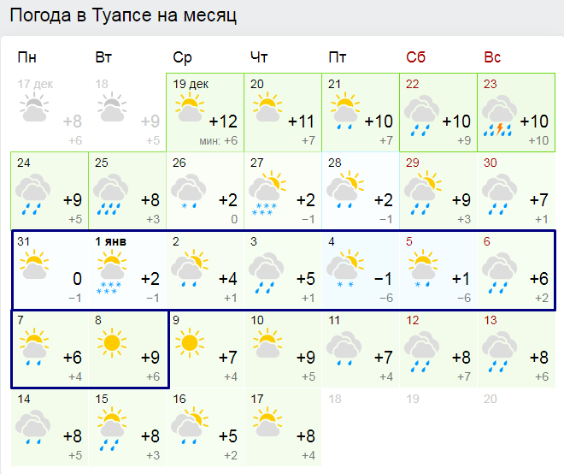
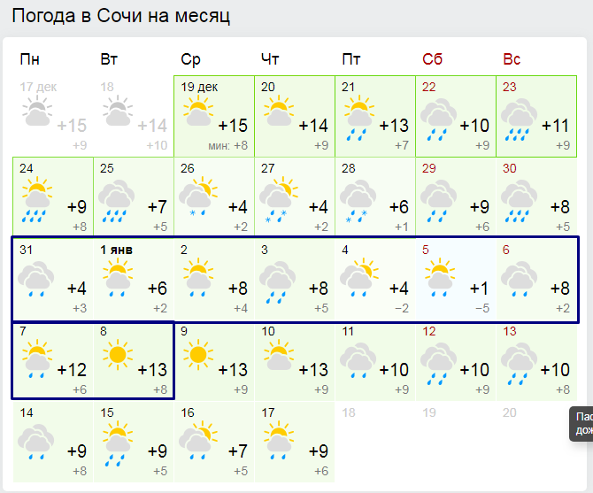
 | Вес, г | Коммент
В гермопакете |  |  | Общественное |  | В гермопакете | 0 |  |  | в чем ехать |  |  | мАч\г
Паспорт |  |  | Газ 450г х2 | 1340 | Шмот | 0 |  |  | Buff х2 | Powerbank 20k mAh+ usb провод | 465 | 43.010752688
Билеты |  |  |  |  | Бивачное | 2548 |  |  | Термобелье (верх+низ) | Powerbank 10k mAh+ usb провод | 242 | 41.32231405
Кошелек |  |  |  |  | Общественное | 0 |  |  | Флиска
Телефон + usb + адаптер | 175 |  |  |  | Мыльно-рыльное | 190 |  |  | Пуховка
Powerbank 20k mAh+ usb провод | 465 |  |  |  | Личная аптечка | 0 |  |  | Ветровка
Panasonic Lumix DMC-FT30 + зап. аккум. | 160 |  |  |  |  |  |  |  | Штаны камуфляжные для бивака
 |  |  |  |  |  |  |  |  | Носки
 |  |  |  |  |  |  |  |  | Треккинговые ботинки (летние)
Шмот |  |  | Мыльно-рыльное | 190
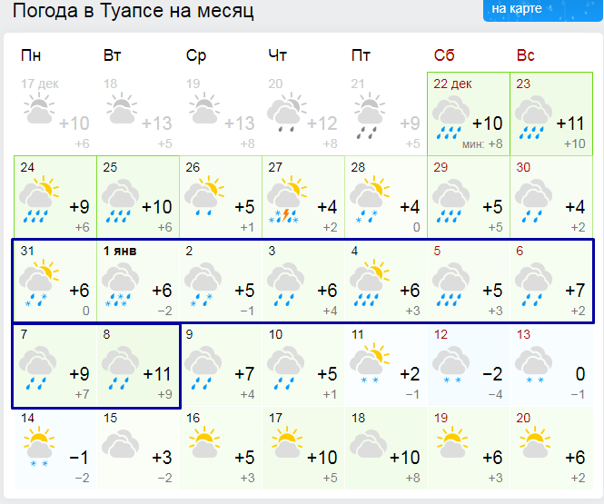
Buff х2 | 80 |  | Паста + щетка + полотенце + бритва | 130
Носки x3 |  |  | Обмылок
Труселя x3 |  |  | Бумажные платочки х10
Носовой платок x2 | 15 |  | Расческа | 20
для сна: Термобелье (верх+низ) | 330 |  | Затычки мелкие 2 уп | 40
для сна: Носки coolmax | 62 |  | Влажные салфетки
Пуховка | 260
Мембранная куртка | 320
Штаны ходовые | 305 |  | Личная аптечка
Штаны камуфляжные д/бивака | 400 |  | Хлоргексидин
Бродные тапки д/бивака | 300 |  | Бинт стер 7х14 2 шт
Флиска | 280 |  | Салфетки марлевые стерильные 45х29 см |  | Маршрут поезда № 511М, Москва Пав — Адлер на дату отправления 30.12.2018
Пуховка | 250 |  | Пластырь бактерицидный |  | ОСНОВНОЙ МАРШРУТ: Москва Пав — Адлер
Треккинговые ботинки (летние) | 860 |  | Боро-плюс |  | Станция | Время прибытия | Время стоянки | Время отправления
Носки неопреновые | 105 | надо? | Запасные батарейки д/налобника |  | Москва |  |  | 01:10 МСК
Купальник | 115 | надо? |  |  | Москва Пав |  |  | 01:10 МСК
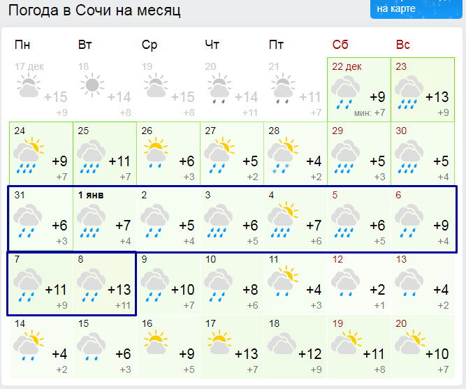
Перчатки с длинными пальцами | 80 | надо? |  |  | Узуново | 03:34 МСК | 26 мин. | 04:00 МСК
 |  |  |  |  | Павелец | 06:15 МСК | 14 мин. | 06:29 МСК
 |  |  |  |  | Павелец Ту | 06:15 МСК | 14 мин. | 06:29 МСК
Бивачное | 2548 |  |  |  | Милославск | 07:10 МСК | 2 мин. | 07:12 МСК
Спальник 3х сезонный | 1700 |  |  |  | Раненбург | 08:54 МСК | 22 мин. | 09:16 МСК
Пенка типа термарест в чехле | 505 |  |  |  | Богоявленс | 09:36 МСК | 2 мин. | 09:38 МСК
Поджопник | 65 |  |  |  | Мичуринск | 10:24 МСК | 33 мин. | 10:57 МСК
КЛМН | 199 |  |  |  | Мичурин Ур | 10:24 МСК | 33 мин. | 10:57 МСК
Налобник | 79 |  |  |  | Грязи | 11:55 МСК | 5 мин. | 12:00 МСК
Мешок для ботинок |  |  |  |  | Грязи Вор | 11:55 МСК | 5 мин. | 12:00 МСК
 |  |  |  |  | Воронеж | 14:20 МСК | 5 мин. | 14:25 МСК
 |  |  |  |  | Придача | 14:20 МСК | 5 мин. | 14:25 МСК
 |  |  |  |  | Лиски | 15:35 МСК | 15 мин. | 15:50 МСК
 |  |  |  |  | Россошь | 18:35 МСК | 15 мин. | 18:50 МСК
 |  |  |  |  | Кутейниково | 20:45 МСК | 2 мин. | 20:47 МСК
 |  |  |  |  | Миллерово | 21:38 МСК | 2 мин. | 21:40 МСК
 |  |  |  |  | Каменская | 22:33 МСК | 2 мин. | 22:35 МСК
 |  |  |  |  | Лихая | 22:58 МСК | 14 мин. | 23:12 МСК
 |  |  |  |  | Зверево | 23:40 МСК | 2 мин. | 23:42 МСК
 |  |  |  |  | Шахтная | 01:07 МСК | 2 мин. | 01:09 МСК
 |  |  |  |  | Новочеркас | 01:55 МСК | 2 мин. | 01:57 МСК
 |  |  |  |  | Ростов | 02:51 МСК | 19 мин. | 03:10 МСК
 |  |  |  |  | Ростов Гл | 02:51 МСК | 19 мин. | 03:10 МСК
 |  |  |  |  | Староминск | 04:39 МСК | 2 мин. | 04:41 МСК
 |  |  |  |  | Старомин Т | 04:39 МСК | 2 мин. | 04:41 МСК
 |  |  |  |  | Каневская | 05:21 МСК | 2 мин. | 05:23 МСК
 |  |  |  |  | Брюховецк | 05:53 МСК | 2 мин. | 05:55 МСК
 |  |  |  |  | Краснодар | 07:58 МСК | 2 мин. | 08:00 МСК
 |  |  |  |  | Краснодар1 | 07:58 МСК | 2 мин. | 08:00 МСК
 |  |  |  |  | Гор Ключ | 09:03 МСК | 35 мин. | 09:38 МСК
 |  |  |  |  | Туапсе Пас | 11:11 МСК | 13 мин. | 11:24 МСК
 |  |  |  |  | Лазаревск | 12:08 МСК | 5 мин. | 12:13 МСК
 |  |  |  |  | Лоо | 13:31 МСК | 5 мин. | 13:36 МСК
 |  |  |  |  | Сочи | 13:59 МСК | 11 мин. | 14:10 МСК
 |  |  |  |  | Хоста | 14:28 МСК | 2 мин. | 14:30 МСК
 |  |  |  |  | Адлер | 14:41 МСК

 |  |  |  |  | Маршрут поезда № 534С, Адлер — Москва Кур на дату отправления 06.01.2019
 |  |  |  |  | ОСНОВНОЙ МАРШРУТ: Адлер — Москва Кур
 |  |  |  |  | Станция | Время прибытия | Время стоянки | Время отправления
 |  |  |  |  | Адлер |  |  | 23:50 МСК
 |  |  |  |  | Хоста | 00:02 МСК | 2 мин. | 00:04 МСК
 |  |  |  |  | Сочи | 00:24 МСК | 6 мин. | 00:30 МСК
 |  |  |  |  | Лоо | 00:54 МСК | 5 мин. | 00:59 МСК
 |  |  |  |  | Лазаревск | 01:42 МСК | 5 мин. | 01:47 МСК
 |  |  |  |  | Туапсе Пас | 03:11 МСК | 12 мин. | 03:23 МСК
 |  |  |  |  | Гор Ключ | 07:35 МСК | 35 мин. | 08:10 МСК
 |  |  |  |  | Краснодар | 10:20 МСК | 27 мин. | 10:47 МСК
 |  |  |  |  | Краснодар1 | 10:20 МСК | 27 мин. | 10:47 МСК
 |  |  |  |  | Брюховецк | 12:27 МСК | 2 мин. | 12:29 МСК
 |  |  |  |  | Каневская | 12:59 МСК | 2 мин. | 13:01 МСК
 |  |  |  |  | Староминск | 13:41 МСК | 2 мин. | 13:43 МСК
 |  |  |  |  | Старомин Т | 13:41 МСК | 2 мин. | 13:43 МСК
 |  |  |  |  | Ростов | 15:13 МСК | 19 мин. | 15:32 МСК
 |  |  |  |  | Ростов Гл | 15:13 МСК | 19 мин. | 15:32 МСК
 |  |  |  |  | Новочеркас | 16:25 МСК | 2 мин. | 16:27 МСК
 |  |  |  |  | Шахтная | 17:03 МСК | 2 мин. | 17:05 МСК
 |  |  |  |  | Сулин | 17:32 МСК | 2 мин. | 17:34 МСК
 |  |  |  |  | Зверево | 17:56 МСК | 2 мин. | 17:58 МСК
 |  |  |  |  | Лихая | 18:29 МСК | 19 мин. | 18:48 МСК
 |  |  |  |  | Каменская | 19:14 МСК | 2 мин. | 19:16 МСК
 |  |  |  |  | Миллерово | 20:05 МСК | 2 мин. | 20:07 МСК
 |  |  |  |  | Кутейниково | 21:02 МСК | 8 мин. | 21:10 МСК
 |  |  |  |  | Россошь | 23:02 МСК | 15 мин. | 23:17 МСК
 |  |  |  |  | Лиски | 01:05 МСК | 5 мин. | 01:10 МСК
 |  |  |  |  | Воронеж | 02:17 МСК | 5 мин. | 02:22 МСК
 |  |  |  |  | Придача | 02:17 МСК | 5 мин. | 02:22 МСК
 |  |  |  |  | Усмань | 03:44 МСК | 2 мин. | 03:46 МСК
 |  |  |  |  | Липецк | 05:07 МСК | 19 мин. | 05:26 МСК
 |  |  |  |  | Елец | 06:50 МСК | 37 мин. | 07:27 МСК
 |  |  |  |  | Ефремов | 09:00 МСК | 2 мин. | 09:02 МСК
 |  |  |  |  | Узловая | 10:52 МСК | 2 мин. | 10:54 МСК
 |  |  |  |  | Узловая 1 | 10:52 МСК | 2 мин. | 10:54 МСК
 |  |  |  |  | Ожерелье | 12:43 МСК | 25 мин. | 13:08 МСК
 |  |  |  |  | Москва | 15:18 МСК
 |  |  |  |  | Москва Кур | 15:18 МСК

